ユーザ作成画面
基本設計書 |  |  |  |  | 画面ＩＤ |  | CreateUserActivity |  | 作成者 |  | 良原 |  | 修正者
 |  |  |  |  | 画面名 |  | ユーザ作成画面 |  | 作成日 |  |  |  | 修正日

１．画面レイアウト
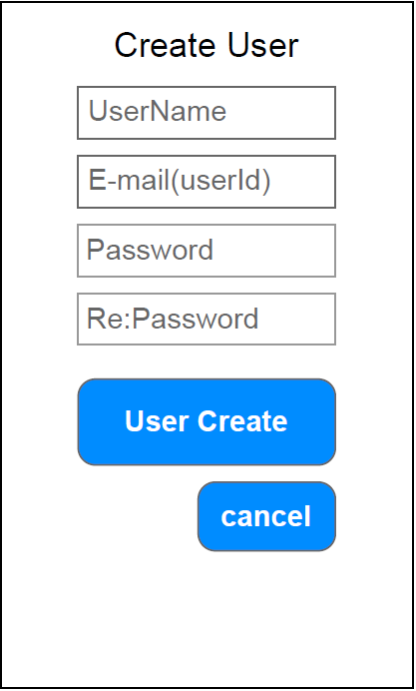

２．機能説明
 | 利用者： |  |  | Whisperユーザ
 | 概要： |  |  | Whisperを利用するユーザを新規作成する画面
 |  |  |  | ニックネームとメールアドレスおよびパスワードのみの最低限の情報でユーザの作成を行う
 |  |  |  | その他の情報はプロフィール編集画面で処理を行う

３．項目説明
 | NO | 項目名 |  |  |  | 項目ID |  | 部品 |  | 入力可 |  | 備考
 | 1 | Create User |  |  |  | createUserText |  | TextView |  | ○
 | 2 | UserName |  |  |  | userNameEdit |  | EdiｔView |  | ○
 | 3 | E-mail(userId) |  |  |  | userIdEdit |  | EdiｔView |  | ○
 | 4 | Password |  |  |  | passwordEdit |  | EdiｔView |  | ○
 | 5 | Re:Password |  |  |  | rePasswordEdit |  | EdiｔView |  | ○
 | 6 | User Create |  |  |  | createButton |  | Button
 | 7 | cancel |  |  |  | cancelButton |  | Button
 | 8
 | 9
 | 10

４．処理内容

 | １．画面生成時
 |  | １－１．画面デザインで定義したオブジェクトを変数として宣言する。

 |  | １－２．createButtonのクリックイベントリスナーを作成する
 |  |  | １－２－１．入力項目が空白の時、エラーメッセージをトースト表示して処理を終了させる

 |  |  | １－２－２．パスワードと確認パスワードの内容が違う時
 |  |  | エラーメッセージをトースト表示して処理を終了させる

 |  |  | １－２－３．ユーザ作成処理APIをリクエストしてユーザの追加を行う

 |  |  | １－２－４．正常にレスポンスを受け取った時(コールバック処理)
 |  |  |  | １－２－４ー１．JSONデータがエラーの場合、受け取ったエラーメッセージを
 |  |  |  | トースト表示して処理を終了させる

 |  |  |  | １－２－４ー２．グローバル変数loginUserIdに作成したユーザIDを格納する

 |  |  |  | １－２－４ー３．タイムライン画面に遷移する

 |  |  |  | １－２－４ー４．自分の画面を閉じる

 |  |  | １－２－５．リクエストが失敗した時(コールバック処理)
 |  |  |  | １－２－５ー１．エラーメッセージをトースト表示する

 |  | １－３．cancelButtonのクリックイベントリスナーを作成する
 |  |  | １－３－１．自分の画面を閉じる

ささやき登録画面
基本設計書 |  |  |  |  | 画面ＩＤ |  | WhisperActivity |  | 作成者 |  | 良原 |  | 修正者
 |  |  |  |  | 画面名 |  | ささやき登録画面 |  | 作成日 |  |  |  | 修正日

１．画面レイアウト
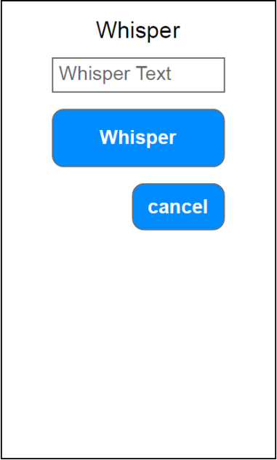

２．機能説明
 | 利用者： |  |  | Whisperユーザ
 | 概要： |  |  | 新しいWhisper（ささやき）を行う画面。
 |  |  |  | ささやき処理をするとユーザごとに各ささやきが管理される

３．項目説明
 | NO | 項目名 |  |  |  | 項目ID |  | 部品 |  | 入力可 |  | 備考
 | 1 | Whisper |  |  |  | wisperText |  | TextView
 | 2 | Whisper Text |  |  |  | wisperEdit |  | EditView |  | ○
 | 3 | Whisper |  |  |  | wisperButton |  | Button
 | 4 | cancel |  |  |  | cancelButton |  | Button
 | 5
 | 6
 | 7
 | 8
 | 9
 | 10

４．処理内容

 | １．画面生成時
 |  | １－１．画面デザインで定義したオブジェクトを変数として宣言する。

 |  | １－２．wisperButtonのクリックイベントリスナーを作成する
 |  |  | １－２－１．入力項目が空白の時、エラーメッセージをトースト表示して処理を終了させる

 |  |  | １－２－２．ささやき登録処理APIをリクエストして入力したささやきの登録処理を行う

 |  |  | １－２－３．正常にレスポンスを受け取った時(コールバック処理)
 |  |  |  | １－２－３－１．JSONデータがエラーの場合、受け取ったエラーメッセージを
 |  |  |  | トースト表示して処理を終了させる

 |  |  |  | １－２－３－２．インテントにログインユーザIDをセットする

 |  |  |  | １－２－３－３．ユーザ情報画面に遷移する

 |  |  |  | １－２－３－４．自分の画面を閉じる

 |  |  | １－２－４．リクエストが失敗した時(コールバック処理)
 |  |  |  | １－２－４－１．エラーメッセージをトースト表示する

 |  | １－３．cancelButtonのクリックイベントリスナーを作成する
 |  |  | １－３－１．ささやき登録画面に遷移する

 | ２．オプションメニュー生成時
 |  | ２－１．オーバーフローメニューのオプションメニュー生成メソッドに
 |  | menuとactivityを渡して呼び出す
 |  | ２－２．戻り値に上記メソッドの戻り値をセットする

 | ３．オプションメニューアイテム選択時
 |  | ３－１．オーバーフローメニューのオプションメニューアイテム選択メソッドに
 |  | itemとactivityを渡して呼び出す
 |  | ３－２．戻り値に親クラスのオプションメニューアイテム選択をセットする

プロフィール編集画面
基本設計書 |  |  |  |  | 画面ＩＤ |  | UserEditAcritiby |  | 作成者 |  | 良原 |  | 修正者
 |  |  |  |  | 画面名 |  | プロフィール編集画面 |  | 作成日 |  |  |  | 修正日

１．画面レイアウト
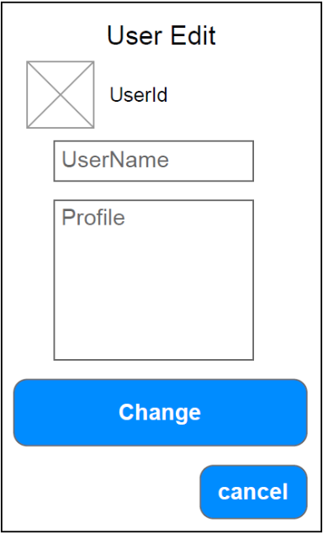

２．機能説明
 | 利用者： |  |  | Whisperユーザ
 | 概要： |  |  | ログインユーザのプロフィール情報を登録・修正する画面
 |  |  |  | ユーザIDは変更不可とする。
 |  |  |  | ここで登録された内容はユーザ情報画面に表示される。

３．項目説明
 | NO | 項目名 |  |  |  | 項目ID |  | 部品 |  | 入力可 |  | 備考
 | 1 | User Edit |  |  |  | userEditText |  | TextView
 | 2 | □ |  |  |  | userImage |  | ImageView
 | 3 | UserId |  |  |  | userIdText |  | TextView
 | 4 | UserName |  |  |  | userNameEdit |  | EditView |  | ○
 | 5 | Profile |  |  |  | profileEdit |  | EditView |  | ○ |  | 複数行入力可能
 | 6 | Change |  |  |  | changeButton |  | Button
 | 7 | cancel |  |  |  | cancelButton |  | Button
 | 8
 | 9
 | 10

４．処理内容

 | １．画面生成時
 |  | １－１．画面デザインで定義したオブジェクトを変数として宣言する。

 |  | １－２．ユーザ情報取得APIをリクエストしてログインユーザのユーザ情報取得処理を行う

 |  | １－３．正常にレスポンスを受け取った時(コールバック処理)
 |  |  | １－３－１．JSONデータがエラーの場合、受け取ったエラーメッセージを
 |  |  | トースト表示して処理を終了させる

 |  |  | １－３－２．取得したデータを各オブジェクトにセットする

 |  | １－４．リクエストが失敗した時(コールバック処理)
 |  |  | １－４－１．エラーメッセージをトースト表示する

 |  | １－５．changeButtonのクリックイベントリスナーを作成する
 |  |  | １－５－１．ユーザ変更処理APIをリクエストして入力したユーザ情報の更新処理を行う

 |  |  | １－５－２．正常にレスポンスを受け取った時(コールバック処理)
 |  |  |  | １－５－２－１．JSONデータがエラーの場合、受け取ったエラーメッセージを
 |  |  |  | トースト表示して処理を終了させる

 |  |  |  | １－５－２－２．インテントにログインユーザIDをセットする

 |  |  |  | １－５－２－３．ユーザ情報画面に遷移する

 |  |  |  | １－５－２－４．自分の画面を閉じる

 |  |  | １－２－４．リクエストが失敗した時(コールバック処理)
 |  |  |  | １－２－４－１．エラーメッセージをトースト表示する

 |  | １－６．cancelButtonのクリックイベントリスナーを作成する
 |  |  | １－６－１．自分の画面を閉じる

 | ２．オプションメニュー生成時
 |  | ２－１．オーバーフローメニューのオプションメニュー生成メソッドに
 |  | menuとactivityを渡して呼び出す
 |  | ２－２．戻り値に上記メソッドの戻り値をセットする

 | ３．オプションメニューアイテム選択時
 |  | ３－１．オーバーフローメニューのオプションメニューアイテム選択メソッドに
 |  | itemとactivityを渡して呼び出す
 |  | ３－２．戻り値に親クラスのオプションメニューアイテム選択をセットする

タイムライン画面
基本設計書 |  |  |  |  | 画面ＩＤ |  | TimelineActivity |  |  |  | 作成者 |  | 良原 |  | 修正者
 |  |  |  |  | 画面名 |  | タイムライン画面 |  |  |  | 作成日 |  |  |  | 修正日

１．画面レイアウト
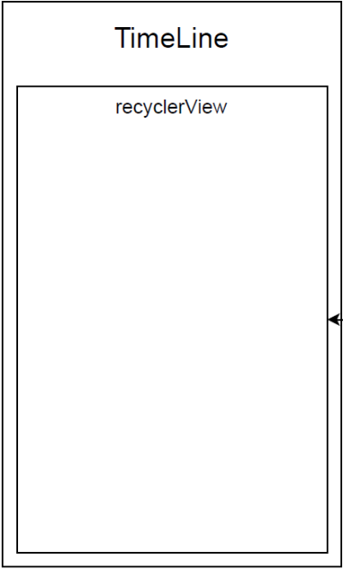

 |  |  |  |  |  |  |  | ※recyclerViewの詳細は、ささやき行情報を参照

ログイン画面から遷移されるため、
B評価機能実装までは
タイトルとオーバーフローメニューを設定した
ダミー画面を表示しておくようにしてください。

２．機能説明
 | 利用者： |  |  | Whisperユーザ
 | 概要： |  |  | フォローしているユーザのWhisper一覧を表示する画面
 |  |  |  | 各Whisperのアイコンをタップしたら、ユーザ情報画面に遷移をして、
 |  |  |  | イイねボタンをタップしたらイイねの選択および解除を行う

３．項目説明
 | NO | 項目名 |  |  |  | 項目ID |  |  |  | 部品 |  | 入力可 |  | 備考
 | 1 | TimeLine |  |  |  | timelineText |  |  |  | TextView
 | 2 | recyclerView |  |  |  | timelineRecycle |  |  |  | RecyclerView |  |  |  | listの内容はささやき行情報
 | 3
 | 4
 | 5
 | 6
 | 7
 | 8
 | 9
 | 10

４．処理内容

 | １．画面生成時
 |  | １－１．画面デザインで定義したオブジェクトを変数として宣言する。

 |  | １－２．タイムライン情報取得API 共通実行メソッドを呼び出す

 | ２．タイムライン情報取得API 共通実行メソッド
 |  | 引数 |  |  | myapp |  |  |  | MyApplication
 |  |  |  |  | loginUserId |  |  |  | String
 |  |  |  |  | timelineRecycle |  |  |  | RecyclerView
 |  | 戻り値 |  |  | なし

 |  | ２－１．タイムライン情報取得APIをリクエストして
 |  | ログインユーザがフォローしているささやき情報取得を行う

 |  | ２－２．正常にレスポンスを受け取った時(コールバック処理)
 |  |  | ２－２－１．JSONデータがエラーの場合、受け取ったエラーメッセージを
 |  |  | トースト表示して処理を終了させる

 |  |  | ２－２－２．ラジオボタンがwhisperRadioを選択している時
 |  |  | ささやき行情報のアダプターにささやき情報リストをセットする

 |  |  | ２－２－３．ささやき情報一覧が存在する間、以下の処理を繰り返す
 |  |  |  | ２－２－３－１．ささやき情報をリストに格納する

 |  |  | ２－２－４．timelineRecycleにささやき情報リストをセットする

 |  | ２－３．リクエストが失敗した時(コールバック処理)
 |  |  | ２－３－１．エラーメッセージをトースト表示する

 | ３．オプションメニュー生成時
 |  | ３－１．オーバーフローメニューのオプションメニュー生成メソッドに
 |  | menuとactivityを渡して呼び出す
 |  | ３－２．戻り値に上記メソッドの戻り値をセットする

 | ４．オプションメニューアイテム選択時
 |  | ４－１．オーバーフローメニューのオプションメニューアイテム選択メソッドに
 |  | itemとactivityを渡して呼び出す
 |  | ４－２．戻り値に親クラスのオプションメニューアイテム選択をセットする

ユーザ情報画面
基本設計書 |  |  |  |  | 画面ＩＤ |  | UserInfoActivity |  |  |  | 作成者 |  | 良原 |  | 修正者
 |  |  |  |  | 画面名 |  | ユーザ情報画面 |  |  |  | 作成日 |  |  |  | 修正日

１．画面レイアウト
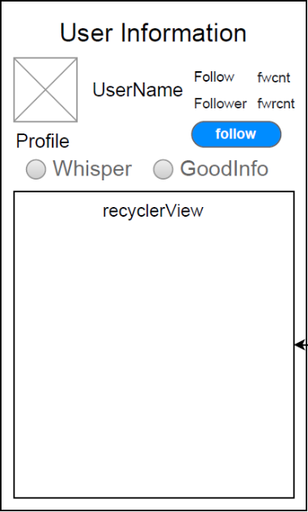

 |  |  |  |  |  |  |  | ※recyclerViewの詳細は、ささやき行情報を参照

多数の画面から遷移されるため、
B評価機能実装までは
タイトルとオーバーフローメニューを設定した
ダミー画面を表示しておくようにしてください。

２．機能説明
 | 利用者： |  |  | Whisperユーザ
 | 概要： |  |  | 対象ユーザのプロフィール情報およびWhisper一覧表示画面
 |  |  |  | 表示ユーザのフォローの登録・解除ができる
 |  |  |  | また、イイね一覧を選択すると表示ユーザがイイねしたWhisper一覧が参照できる

３．項目説明
 | NO | 項目名 |  |  |  | 項目ID |  |  |  | 部品 |  | 入力可 |  | 備考
 | 1 | User Information |  |  |  | userInfoText |  |  |  | TextView
 | 2 | □ |  |  |  | userImage |  |  |  | ImageView
 | 3 | UserName |  |  |  | userNameText |  |  |  | TextView
 | 4 | Profile |  |  |  | profileText |  |  |  | TextView
 | 5 | Follow |  |  |  | followText |  |  |  | TextView
 | 6 | Follower |  |  |  | followerText |  |  |  | TextView
 | 7 | fwcnt |  |  |  | followCntText |  |  |  | TextView
 | 8 | fwrcnt |  |  |  | followerCntText |  |  |  | TextView
 | 9 | follow |  |  |  | followButton |  |  |  | Button |  |  |  | ログインユーザ以外の時に表示
 | 10 | - |  |  |  | radioGroup |  |  |  | RadioGroup |  |  |  | ラジオボタンのグループ化オブジェクト
 | 11 | Whisper |  |  |  | whisperRadio |  |  |  | RadioButton
 | 12 | GoodInfo |  |  |  | goodInfoRadio |  |  |  | RadioButton
 | 13 | recyclerView |  |  |  | userRecycle |  |  |  | RecyclerView |  |  |  | listの内容はささやき行情報

４．処理内容

 | １．画面生成時
 |  | １－１．画面デザインで定義したオブジェクトを変数として宣言する。

 |  | １－２．インテント(前画面)から対象ユーザIDを取得する

 |  | １－３．ユーザささやき情報取得API 共通実行メソッドを呼び出す

 |  | １－４．radioGroupのチェック変更イベントリスナーを作成する
 |  |  | １－４－１．ユーザささやき情報取得API 共通実行メソッドを呼び出して最新の状態にする

 |  | １－５．followCntTextのクリックイベントリスナーを作成する
 |  |  | １－５－１．インテントに対象ユーザIDをセットする
 |  |  | １－５－２．インテントに文字列followをセットする
 |  |  | １－５－３．フォロー一覧画面に遷移する

 |  | １－６．followerTextのクリックイベントリスナーを作成する
 |  |  | １－６－１．インテントに対象ユーザIDをセットする
 |  |  | １－６－２．インテントに文字列followerをセットする
 |  |  | １－６－３．フォロー一覧画面に遷移する

 |  | １－７．followButtonのクリックイベントリスナーを作成する
 |  |  | １－７－１．フォロー管理処理APIをリクエストして対象ユーザのフォロー登録または解除を行う

 |  |  | １－７－２．正常にレスポンスを受け取った時(コールバック処理)
 |  |  |  | １－７－２－１．JSONデータがエラーの場合、受け取ったエラーメッセージを
 |  |  |  | トースト表示して処理を終了させる

 |  |  |  | １－７－２－２．インテントに対象ユーザIDをセットする

 |  |  |  | １－７－２－３．ユーザ情報画面に遷移する

 |  |  |  | １－７－２－４．自分の画面を閉じる

 |  |  | １－７－３．リクエストが失敗した時(コールバック処理)
 |  |  |  | １－７－３－１．エラーメッセージをトースト表示する

 | ２．ユーザささやき情報取得API 共通実行メソッド
 |  | 引数 |  |  | myapp |  |  |  | MyApplication
 |  |  |  |  | userId |  |  |  | String?
 |  |  |  |  | loginUserId |  |  |  | String
 |  |  |  |  | userNameTx |  |  |  | TextView
 |  |  |  |  | userProfileTx |  |  |  | TextView
 |  |  |  |  | followCountTx |  |  |  | TextView
 |  |  |  |  | followerCountTx |  |  |  | TextView
 |  |  |  |  | followBtn |  |  |  | Button
 |  |  |  |  | userRecycle |  |  |  | RecyclerView
 |  |  |  |  | radioGroup |  |  |  | RadioGroup
 |  | 戻り値 |  |  | なし

 |  | ２－１．ユーザささやき情報取得APIをリクエストして
 |  | 対象ユーザのささやき情報とそのユーザがイイねしている情報取得を行う

 |  | ２－２．正常にレスポンスを受け取った時(コールバック処理)
 |  |  | ２－２－１．JSONデータがエラーの場合、受け取ったエラーメッセージを
 |  |  | トースト表示して処理を終了させる

 |  |  | ２－２－２．取得したデータを各オブジェクトにセットする

 |  |  | ２－２－３．フォローボタン
 |  |  |  | ２－２－３－１．フォローユーザならフォロー中と表示、それ以外ならフォローすると表示する

 |  |  |  | ２－２－３－２．対象ユーザがログインユーザの時、ボタンを非表示にする

 |  |  | ２－２－４．ささやき情報一覧が存在する間、以下の処理を繰り返す
 |  |  |  | ２－２－４－１．ささやき情報をリストに格納する

 |  |  | ２－２－５．イイね情報一覧が存在する間、以下の処理を繰り返す
 |  |  |  | ２－２－５－１．イイね情報をリストに格納する

 |  |  | ２－２－６．userRecycle
 |  |  |  | ２－２－６－１．ラジオボタンがwhisperRadioを選択している時
 |  |  |  | ささやき行情報のアダプターにささやき情報リストをセットする

 |  |  |  | ２－２－６－２．ラジオボタンがgoodInfoRadioを選択している時
 |  |  |  | ささやき行情報のアダプターにイイね情報リストをセットする

 |  | ２－３．リクエストが失敗した時(コールバック処理)
 |  |  | ２－３－１．エラーメッセージをトースト表示する

 | ３．オプションメニュー生成時
 |  | ３－１．オーバーフローメニューのオプションメニュー生成メソッドに
 |  | menuとactivityを渡して呼び出す
 |  | ３－２．戻り値に上記メソッドの戻り値をセットする

 | ４．オプションメニューアイテム選択時
 |  | ４－１．オーバーフローメニューのオプションメニューアイテム選択メソッドに
 |  | itemとactivityを渡して呼び出す
 |  | ４－２．戻り値に親クラスのオプションメニューアイテム選択をセットする

フォロー一覧画面
基本設計書 |  |  |  |  | 画面ＩＤ |  | FollowListActivity |  |  | 作成者 |  | 良原 |  | 修正者
 |  |  |  |  | 画面名 |  | フォロー一覧画面 |  |  | 作成日 |  |  |  | 修正日

１．画面レイアウト


 |  |  |  |  |  |  |  | ※recyclerViewの詳細は、ユーザ行情報を参照

２．機能説明
 | 利用者： |  |  | Whisperユーザ
 | 概要： |  |  | 対象ユーザのフォロー一覧を表示する画面
 |  |  |  | また、フォロワー一覧表示画面も兼ねている

３．項目説明
 | NO | 項目名 |  |  |  | 項目ID |  |  | 部品 |  | 入力可 |  | 備考
 | 1 | Follow List |  |  |  | followListText |  |  | TextView
 | 2 | recyclerView |  |  |  | followRecycle |  |  | RecyclerView |  |  |  | listはユーザ行情報
 | 3
 | 4
 | 5
 | 6
 | 7
 | 8
 | 9
 | 10

４．処理内容

 | １．画面生成時
 |  | １－１．画面デザインで定義したオブジェクトを変数として宣言する。

 |  | １－２．インテント(前画面)から対象ユーザIDと区分（フォロー・フォロワー）を取得する

 |  | １－３．区分がフォローの時
 |  |  | １－３－１．followListTextをフォローリストと表示する

 |  | １－４．区分がフォロワーの時
 |  |  | １－４－１．followListTextをフォロワーリストと表示する

 |  | １－５．フォロワー情報取得APIをリクエストして対象ユーザのフォロー・フォロワー情報取得処理を行う

 |  | １－６．正常にレスポンスを受け取った時(コールバック処理)
 |  |  | １－６－１．JSONデータがエラーの場合、受け取ったエラーメッセージを
 |  |  | トースト表示して処理を終了させる

 |  |  | １－６ー２．区分がフォローの時
 |  |  |  | １－６－２－１．フォロー情報一覧が存在する間、以下の処理を繰り返す
 |  |  |  |  | １－６－２－１－１．フォロー情報をリストに格納する

 |  |  | １－６ー３．区分がフォロワーの時
 |  |  |  | １－６－３－１．フォロワー情報一覧が存在する間、以下の処理を繰り返す
 |  |  |  |  | １－６－３－１－１．フォロワー情報をリストに格納する

 |  |  | １－６－４．followRecycleにフォロー情報リストまたはフォロワー情報リストをセットする

 |  | １－７．リクエストが失敗した時(コールバック処理)
 |  |  | １－７－１．エラーメッセージをトースト表示する

 | ２．オプションメニュー生成時
 |  | ２－１．オーバーフローメニューのオプションメニュー生成メソッドに
 |  | menuとactivityを渡して呼び出す
 |  | ２－２．戻り値に上記メソッドの戻り値をセットする

 | ３．オプションメニューアイテム選択時
 |  | ３－１．オーバーフローメニューのオプションメニューアイテム選択メソッドに
 |  | itemとactivityを渡して呼び出す
 |  | ３－２．戻り値に親クラスのオプションメニューアイテム選択をセットする

検索画面
基本設計書 |  |  |  |  | 画面ＩＤ |  | SearchActivity |  |  | 作成者 |  | 良原 |  | 修正者
 |  |  |  |  | 画面名 |  | 検索画面 |  |  | 作成日 |  |  |  | 修正日

１．画面レイアウト
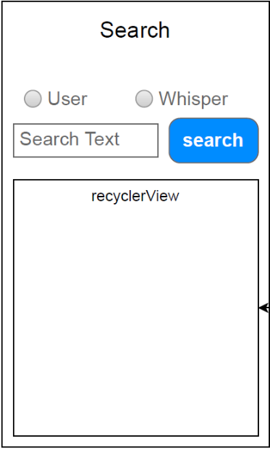

 |  |  |  |  |  |  |  | ※recyclerViewの詳細は、ユーザ検索の場合はユーザ行情報を参照
 |  |  |  |  |  |  |  | ささやき検索の場合はいいね行情報を参照

２．機能説明
 | 利用者： |  |  | Whisperユーザ
 | 概要： |  |  | 検索キーワードからユーザおよびWhisperの検索を行う画面
 |  |  |  | ラジオボタンの選択によりユーザ検索なのかWhisper検索なのか選択できる。

３．項目説明
 | NO | 項目名 |  |  |  | 項目ID |  |  | 部品 |  | 入力可 |  | 備考
 | 1 | Search |  |  |  | searchText |  |  | TextView
 | 2 | - |  |  |  | radioGroup |  |  | RadioGroup |  |  |  | ラジオボタンのグループ化オブジェクト
 | 3 | User |  |  |  | userRadio |  |  | RadioButton
 | 4 | Whisper |  |  |  | whisperRadio |  |  | RadioButton
 | 5 | Search Text |  |  |  | searchEdit |  |  | EditText
 | 6 | search |  |  |  | searchButton |  |  | Button
 | 7 | recyclerView |  |  |  | searchRecycle |  |  | RecyclerView |  |  |  | ※１参照
 | 8
 | 9
 | 10
 | ※１：listの内容はユーザ検索の場合はユーザ行情報を、ささやき検索の場合はいいね行情報

４．処理内容

 | １．画面生成時
 |  | １－１．画面デザインで定義したオブジェクトを変数として宣言する。

 |  | １－２．searchButtonのクリックイベントリスナーを作成する
 |  |  | １－２－１．入力項目が空白の時、エラーメッセージをトースト表示して処理を終了させる

 |  |  | １－２－２．検索結果取得APIをリクエストして検索キーワードに該当する情報取得を行う

 |  |  | １－２－３．正常にレスポンスを受け取った時(コールバック処理)
 |  |  |  | １－２－３－１．JSONデータがエラーの場合、受け取ったエラーメッセージを
 |  |  |  | トースト表示して処理を終了させる

 |  |  |  | １－２－３－２．ユーザ情報一覧が存在する間、以下の処理を繰り返す
 |  |  |  |  | １－２－３－２－１．ユーザ情報をリストに格納する

 |  |  |  | １－２－３－３．イイね情報一覧が存在する間、以下の処理を繰り返す
 |  |  |  |  | １－２－３－３－１．イイね情報をリストに格納する

 |  |  |  | １－２－３．searchRecycle
 |  |  |  |  | １－２－３－１．ラジオボタンがuserRadioを選択している時
 |  |  |  |  | ユーザ行情報のアダプターにユーザ情報リストをセットする

 |  |  |  |  | １－２－３－２．ラジオボタンがwhisperRadioを選択している時
 |  |  |  |  | イイね行情報のアダプターにイイね情報リストをセットする

 |  |  | １－２－４．リクエストが失敗した時(コールバック処理)
 |  |  |  | １－２－４－１．エラーメッセージをトースト表示する

 | ２．オプションメニュー生成時
 |  | ２－１．オーバーフローメニューのオプションメニュー生成メソッドに
 |  | menuとactivityを渡して呼び出す
 |  | ２－２．戻り値に上記メソッドの戻り値をセットする

 | ３．オプションメニューアイテム選択時
 |  | ３－１．オーバーフローメニューのオプションメニューアイテム選択メソッドに
 |  | itemとactivityを渡して呼び出す
 |  | ３－２．戻り値に親クラスのオプションメニューアイテム選択をセットする

オーバフローメニュー
基本設計書 |  |  |  |  | 画面ＩＤ |  | OverflowMenu |  |  | 作成者 |  | 良原 |  | 修正者
 |  |  |  |  | 画面名 |  | オーバフローメニュー |  |  | 作成日 |  |  |  | 修正日

１．メニューレイアウト
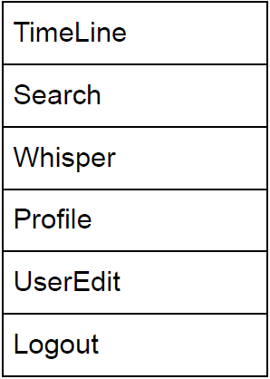

２．機能説明
 | 利用者： |  |  | Whisperユーザ
 | 概要： |  |  | ログインおよびユーザ作成画面以外のヘッダ部に表示するオーバーフローメニュー
 |  |  |  | 各画面で処理が必要なため、このクラスで共通処理できるようにする
 |  |  |  | 各メニューから対象の画面に遷移することができる
 |  |  |  | ただし、Logoutに関してはログアウト処理を行いログイン画面に遷移とする。

３．項目説明
 | NO | 項目名 |  |  |  | 項目ID |  |  | 部品 |  | 入力可 |  | 備考
 | 1 | TimeLine |  |  |  | timeline |  |  | item
 | 2 | Search |  |  |  | search |  |  | item
 | 3 | Whisper |  |  |  | whisper |  |  | item
 | 4 | Profile |  |  |  | myprofile |  |  | item
 | 5 | UserEdit |  |  |  | profileedit |  |  | item
 | 6 | Logout |  |  |  | logout |  |  | item
 | 7
 | 8
 | 9
 | 10

４．処理内容

 | １．オプションメニュー生成メソッド
 |  | 引数 |  |  | menu |  |  | Menu?
 |  |  |  |  | activity |  |  | AppCompatActivity
 |  | 戻り値 |  |  | Boolean

 |  | １－１．引数で受けとったAppCompatActivityのインフレータを取得する
 |  | １－２．インフレータにオーバーフローメニューのデザインを設定する
 |  | １－３．戻り値にtrueをセットする

 | ２．オプションメニューアイテム選択メソッド
 |  | 引数 |  |  | item |  |  | MenuItem
 |  |  |  |  | activity |  |  | AppCompatActivity
 |  | 戻り値 |  |  | なし

 |  | ２－１．受け取ったMenuItemがtimelineの時、タイムライン画面に遷移する

 |  | ２－２．受け取ったMenuItemがsearchの時、検索画面に遷移する

 |  | ２－３．受け取ったMenuItemがwhisperの時、ささやき登録画面に遷移する

 |  | ２－４．受け取ったMenuItemがmyprofileの時
 |  |  | ２－４－１．インテントにログインユーザIDをセットする

 |  |  | ２－４－２．ユーザ情報画面に遷移する

 |  | ２－５．受け取ったMenuItemがprofileeditの時、プロフィール編集画面に遷移する

 |  | ２－６．受け取ったMenuItemがlogoutの時
 |  |  | ２－６－１．グローバル変数loginUserIdに空文字を格納する

 |  |  | ２－６－２．ログイン画面に前画面情報をクリアして遷移する

